Hoja1
EJERCICIO 8

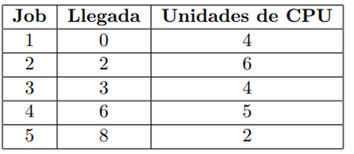

PLANIFICACION POR PRIORIDADES NO APROPIATIVO
Job |  |  |  |  |  |  |  |  |  |  |  |  |  |  |  |  |  |  |  |  |  |  | TP | TE
1 | > |  |  |  |  |  |  |  |  |  |  |  |  |  |  |  |  |  |  |  |  |  | 4 | 0
2 |  |  | > |  |  |  |  |  |  |  |  |  |  |  |  |  |  |  |  |  |  |  | 19 | 13
3 |  |  |  | > |  |  |  |  |  |  |  |  |  |  |  |  |  |  |  |  |  |  | 5 | 1
4 |  |  |  |  |  |  | > |  |  |  |  |  |  |  |  |  |  |  |  |  |  |  | 7 | 2
5 |  |  |  |  |  |  |  |  | > |  |  |  |  |  |  |  |  |  |  |  |  |  | 7 | 5
Unidades de cpu | 0 | 1 | 2 | 3 | 4 | 5 | 6 | 7 | 8 | 9 | 10 | 11 | 12 | 13 | 14 | 15 | 16 | 17 | 18 | 19 | 20 | 21

TPR | 8.4
TPE | 4.2
Cola
1 | 4
2 | 3 | 2
3 | 1
4 | 2

PLANIFICACION POR PRIORIDADES APROPIATIVO
Job |  |  |  |  |  |  |  |  |  |  |  |  |  |  |  |  |  |  |  |  |  |  | TP | TE
1 | > |  |  |  |  |  |  |  |  |  |  |  |  |  | < |  |  |  |  |  |  |  | 15 | 11
2 |  |  | > |  |  |  |  |  |  |  |  |  |  |  |  |  |  |  |  |  |  |  | 19 | 13
3 |  |  |  | > |  |  |  |  |  |  |  | < |  |  |  |  |  |  |  |  |  |  | 9 | 4
4 |  |  |  |  |  |  | > |  |  |  | < |  |  |  |  |  |  |  |  |  |  |  | 5 | 0
5 |  |  |  |  |  |  |  |  | > |  |  |  |  | < |  |  |  |  |  |  |  |  | 6 | 2
Unidades de cpu | 0 | 1 | 2 | 3 | 4 | 5 | 6 | 7 | 8 | 9 | 10 | 11 | 12 | 13 | 14 | 15 | 16 | 17 | 18 | 19 | 20 | 21

TPR | 10.8
TPE | 6
Cola
1
2 | 3 | 5
3 | 1
4 | 2

